功能设计
功能设计

 | 功能规则
 |  | 装备包含基本内容及延展内容。 |  | 后续将写出关于装备延展内容详细规则。
 | 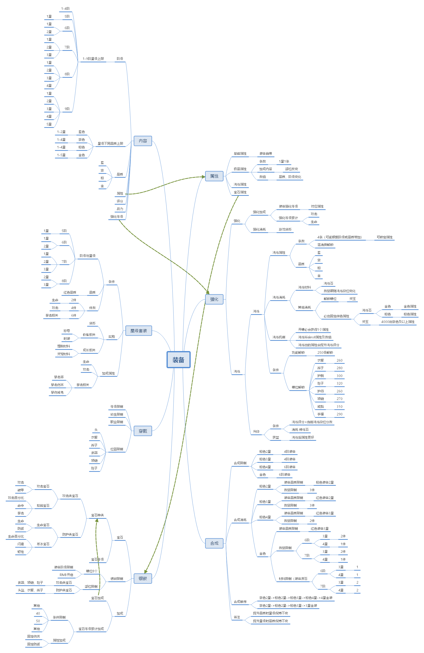
 |  | 基本内容：基本内容为需要在物品Tips展示的内容。
 |  | 1、装备包括星级、阶级、品质。
 |  |  | 1.1、阶级：阶级共有9阶级为1-9阶级。
 |  |  | 1.2、品质：共分为蓝、紫、橙、金；金装及之前会通过掉落等途径获得，金色装备需要通过强化实现。
 |  |  | 1.3、星级：星级与装备品质相关联；蓝色装备最高可到2星品质，紫色装备最高可为4星品质
 |  | 2、装备会增加玩家属性，属性包括基础属性、极品属性、洗练属性、宝石属性。
 |  |  | 2.1、基础属性：为装备自带，不同的装备部位加成的属性为固定，数值将根据装备的品质、阶级、星级变化。
 |  |  | 2.2、极品属性：加成的条数会根据装备的星级变化，加成内容将根据部位改变，数值将通过装备的品质与阶级进行改变。
 |  |  | 2.3、洗练属性：将通过洗练获得，洗练机制将在后方详述。
 |  |  | 2.4、宝石属性：将通过镶嵌获得，镶嵌机制将在后方详述。
 |  | 3、装备还需显示评分、战力、强化等级。
 |  |  | 3.1、评分：根据装备品质、阶级等固有内容变化。
 |  |  | 3.2、战力：与评分大致相同，但同时会被强化等级影响。
 |  |  | 3.3、强化等级：将通过延展内容“强化”功能进行提升。
 |  | 延展内容：基本为装备系统延申出来的成长功能。
 |  |  | 1、强化：包装为强化装备，实际为强化对应部位。（详情功能规则将在对应策划案写出）
 |  |  | 2、洗练：每件装备共有4条栏位（需主动解锁）可进行洗练。
 |  |  | 3、合成：可通过消耗同阶级不同数量其他装备升级装备品质与星级。
 |  |  | 4：星级套装：穿过对应阶级、品质、星级装备后可激活，激活对应件数后可获得加成。（详情将在后方写出）
 |  |  | 5、镶嵌：不同的部位将镶嵌固定的宝石，将积累属性加成。

基础规则
界面规则

1
 | 装备合成界面
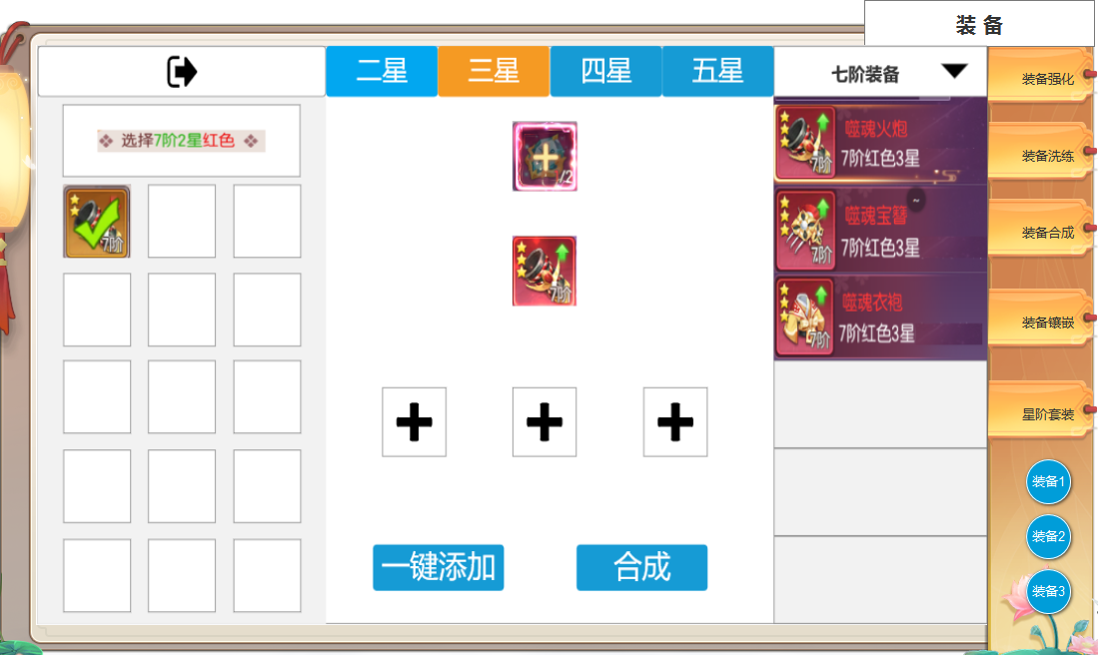 |  | 1、退出按钮。

9
3
 |  | 2、装备显示：显示当前拥有的装备。
 |  |  | 2.1、显示内容会根据右侧预合成装备改变。
 |  |  | 2.2、显示：空位将不显示装备，选中装备有选中效果（如图所示），常态为装备图标。
4
2
5
 |  | 3、合成切换按钮：切换合成内容，按钮呈互斥并有选中效果。
 |  | ► | 只可合成金色七阶，八阶，九阶的二星 三星 四星五星装备。
 |  | 4、合成材料：显示合成需要消耗的材料，若不需要其他材料消耗将不显示该栏位。

 |  | 5、装备图标：根据右侧所选择内容显示对应的预合成装备。
6
 |  | 6、合成消耗装备：显示对应消耗的装备栏位，栏位数量将根据需要的装备数量改变。

 |  | 7、一键添加：点击将直接将左侧装备添加至对应栏位。
 |  |  | 7.1、若无可添加装备将返还提示，“无可用装备”

 |  | 8、合成：当玩家添加完对应装备后点击该按钮将合成装备，若材料不足时按钮将置灰。

7
8
 |  | 9、预合成装备列表：显示对应内容列表，上方并有筛选按钮。
 |  | ► | 列表只显示7阶8阶9阶金色装备可选择合成。
 |  | ► | 初次打开界面时，默认选择七阶金色2星装备的第一个头盔栏。

参考界面
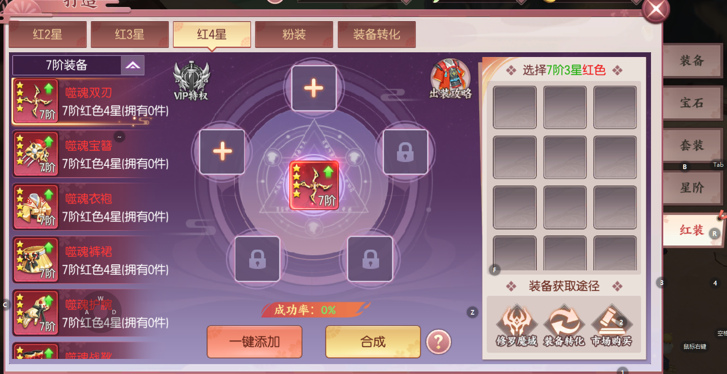
参考图

 | 剑刃风华合成界面

